Sheet3
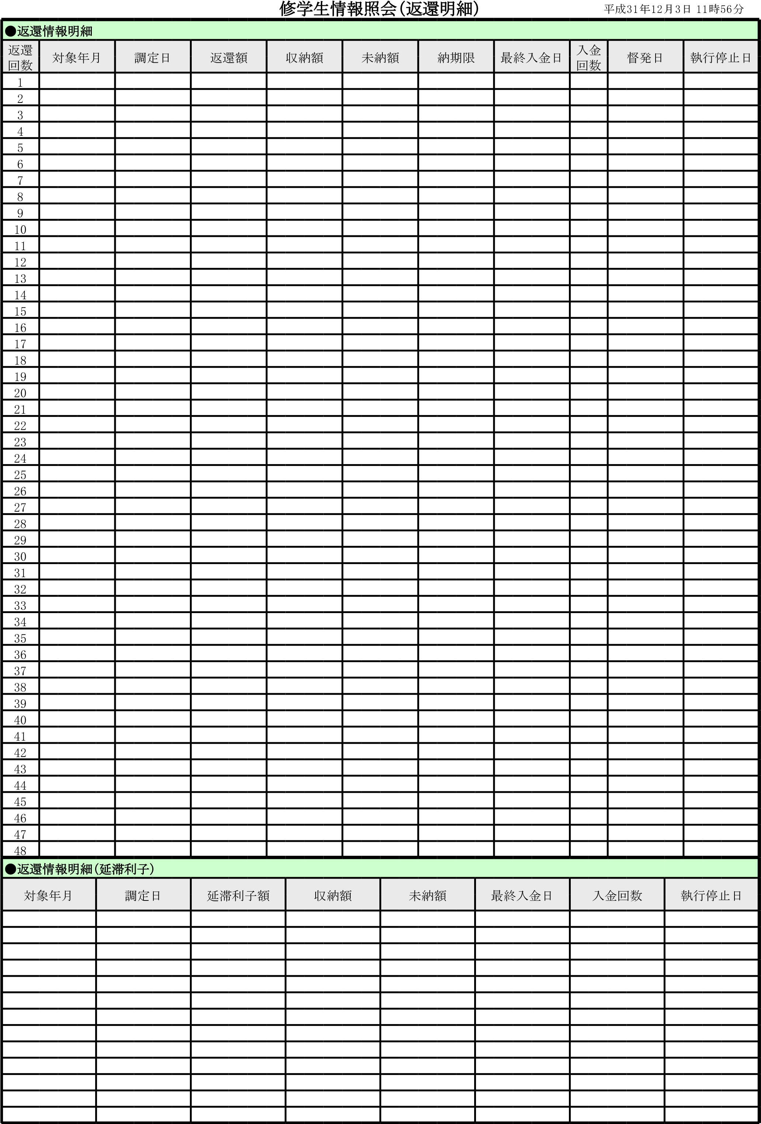
 | 修学生情報照会 | 平成31年12月3日 11時56分
●修学生情報
氏名 |  | 住廣 舞 |  |  |  |  |  |  |  |  | 氏名ﾌﾘｶﾞﾅ |  |  | ｽﾐﾋﾛ ﾏｲ
修学生番号 |  | 8401933 |  |  | 生年月日 |  |  | 1994-02-25 |  |  | 貸付区分 |  |  | 一般 |  |  | ステータス |  | 返還猶予中
貸付月額 |  | 16,000 |  |  | 貸付期間 |  |  | H21.04-H24.03 |  |  |  |  |  | 貸付決定日 |  |  | 2009-10-06
養成施設 |  | 3136 |  |  | 幕張総合高 |  |  |  |  |  |  |  |  |  |  |  | 入学年月 |  | H21.04
電話番号 |  | 090-6701-4082 |  |  |  |  |  | 課程 |  |  | 看護師５年一貫課程 |  |  |  |  |  | 卒業予定 |  | H26.03
住所 |  | 260-0843 |  |  | 千葉県千葉市中央区末広５丁目４－１８ フォレスタレザイア２０１
●連帯保証人1
住所 |  | 274-0823 |  |  | 千葉県船橋市二宮１丁目３２－１５ アークヒルズアイトウ１０１
氏名 |  | 平田 裕子 |  |  |  |  |  |  |  |  | 職業 |  |  | その他
続柄 |  | (義)父母 |  |  | 生年月日 |  |  | 1969-04-10 |  |  | 電話番号 |  |  | 047-461-1393
●連帯保証人2
住所 |  | 274-0823 |  |  | 千葉県船橋市二宮２丁目８－３
氏名 |  | 吉村 賢一 |  |  |  |  |  |  |  |  | 職業 |  |  | その他
続柄 |  | 祖父母 |  |  | 生年月日 |  |  | 1936-03-11 |  |  | 電話番号 |  |  | 047-462-6083
●貸付情報
相手方コード |  |  |  |  | 財務用枝番 |  |  |  |  |  | 借用書日付 |  |  | 2014-05-19
貸付累計期間 |  | H21.04-H24.03 |  |  |  |  |  | 振込累計月数 |  |  | 36 |  |  | 振込額合計 |  |  | 576,000
貸付実績内訳 |  | 年度 |  | ４月 | ５月 | ６月 | ７月 |  | ８月 | ９月 | １０月 | １１月 | １２月 |  | １月 | ２月 | ３月 | 振込月数 | 振込金額
 |  | H21 |  | ○ | ○ | ○ | ○ |  | ○ | ○ | ○ | ○ | ○ |  | ○ | ○ | ○
 |  | H22 |  | ○ | ○ | ○ | ○ |  | ○ | ○ | ○ | ○ | ○ |  | ○ | ○ | ○
 |  | H23 |  | ○ | ○ | ○ | ○ |  | ○ | ○ | ○ | ○ | ○ |  | ○ | ○ | ○ | 12 | 192,000

●免許情報
取得年月日 |  | 2014-03-31 |  |  | 免許の種類 |  |  | 看護師 |  |  |  |  |  | 登録番号 |  |  | 1731163
●猶予情報
事由 |  |  |  |  |  |  |  | 返還猶予期間 |  |  |  |  |  |  |  |  | 返還猶予月数
その他: |  |  |  |  |  |  |  | H24.04-H26.03 |  |  |  |  |  |  |  |  | 24
就業 |  |  |  |  |  |  |  | H26.04-H31.03
その他:産休・育休 |  |  |  |  |  |  |  | H30.12-H32.01

●就業（進学）情報
開始年月 |  | 名称 |  |  |  |  |  |  |  |  | 所在地
H26.04 |  | ﾁﾊﾞｹﾝｺﾄﾞﾓﾋﾞﾖｳｲﾝ |  |  |  |  |  |  |  |  | ﾁﾊﾞｼ ﾐﾄﾞﾘｸ ﾍﾀﾁﾖｳ 579-1

●確認済就業実績 |  |  |  |  | ●免除情報 |  |  | 免除決定日 |  |  |  |  |  | 免除金額
累計就業実績月数 |  |  | 56 |  | ●返還情報
年度 | 現況 | 就業実績月数 |  |  | 返還決定日 |  |  |  |  |  |  |  |  | 返還事由
H26 | ○ | 12箇月 |  |  | 支払方法 |  |  |  |  |  |  |  |  | 返還方法
H27 | ○ | 12箇月 |  |  | 返還期間 |  |  |  |  |  |  |  |  | 返還回数
H28 | ○ | 12箇月 |  |  | 返還用住所
H29 | ○ | 12箇月
H30 | ○ | 8箇月
 |  |  |  |  | 返還総額 |  |  |  |  |  |  |  |  | 調定済合計
 |  |  |  |  | 収納額合計 |  |  |  |  |  |  |  |  | 未納額合計
 |  |  |  |  | 一部免除金額 |  |  |  |  |  |  |  |  | 返還完了通知日

